B1
Mã Test Case |  | B1_TC01 | Mô tả Test Case | Kiểm tra số lần gọi phương thức (biến calls)
Người tạo |  | Nguyễn Thị Phương Mai | Người review | ThS. Phạm Trọng Huynh | Phiên bản | 1

Nhật ký kiểm thử (QA)

Tên Tester |  | Nguyễn Thị Phương Mai | Ngày kiểm thử | 27/01/2026 | Test Case | Unit Test

S# | Điều kiện tiên quyết |  | S# | Yêu cầu dữ liệu kiểm thử
1 | Đã cài JDK |  | 1 | number = 0, 1, 5
2 | Đã cài JUnit 4 |  | 2 | number = -1
3 | Project Java được tạo thành công |  | 3 | num1 = 1, num2 = 1
4 | Class MathFunc tồn tại

Điều kiện kiểm thử

Bước # | Chi tiết bước | Kết quả mong đợi | Kết quả thực tế | Trạng thái (Đạt / Không đạt / Chưa chạy / Tạm dừng)
1 | Khởi tạo MathFunc | calls = 0 | calls = 0 | Đạt
2 | Gọi factorial(1) | calls = 1 | calls = 1 | Đạt
3 | Gọi factorial(1) lần 2 | calls = 2 | calls = 2 | Đạt
4 | Gọi factorial(5) | 120 | 120 | Đạt
5 | Gọi factorial(-1) | Ném IllegalArgumentException | Ném đúng exception | Đạt
6 | Gọi plus(1,1) | 2 | 2 | Đạt

BÁO CÁO KIỂM THỬ (TỔNG HỢP) – BÀI 1

BÁO CÁO KIỂM THỬ

Tên dự án | B1 |  | Người lập | Nguyễn Thị Phương Mai |  | Ngày | 27/01/2026
Nhóm/Lớp | CNPM |  | Người duyệt | ThS. Phạm Trọng Huynh
Ghi chú | Tổng hợp từ bảng Test Case Excel và kết quả chạy JUnit (run=3, failed=0, ignored=1).

Tỷ lệ bao phủ kiểm thử | 100%
Tỷ lệ thành công | 100%

STT | Hạng mục | Đã kiểm thử | Đạt | Không đạt | Bị chặn | Bỏ qua | Chưa kiểm thử | Tổng | Bao phủ
1 | factorial() & calls | 5 | 5 | 0 | 0 | 0 | 0 | 5 | 100%
2 | plus() | 1 | 1 | 0 | 0 | 0 | 0 | 1 | 100%
Tổng |  | 6 | 6 | 0 | 0 | 0 | 0 | 6 | 100%

KẾT LUẬN

• Mục tiêu: Kiểm thử đơn vị lớp MathFunc gồm factorial(), plus() và biến calls. • Phạm vi: 6 bước kiểm thử theo bảng Test Case; kiểm tra cả trường hợp hợp lệ và ngoại lệ (number < 0). • Kết quả: Tất cả bước kiểm thử đều Đạt. Kết quả chạy JUnit: chạy=3, lỗi=0, bỏ qua=1, thành công=true. • Kết luận: Chức năng hoạt động đúng theo yêu cầu đề bài; ngoại lệ được xử lý đúng (IllegalArgumentException).

TỶ LỆ TRẠNG THÁI KIỂM THỬ
Trạng thái | Số lượng
Đạt | 6
Không đạt | 0
Bỏ qua | 0
Chưa kiểm thử | 0

B2
Mã Test Case |  | B2_TC01 | Mô tả Test Case | Kiểm thử Test Suite JUnit (@RunWith & @Suite) cho SuiteTest1 và SuiteTest2
Người tạo |  | Nguyễn Thị Phương Mai | Người review | ThS. Phạm Trọng Huynh | Phiên bản | 1

Nhật ký kiểm thử (QA)

Tên Tester |  | Nguyễn Thị Phương Mai | Ngày kiểm thử | 27/01/2026 | Test Case | Bài 2 – Test Suite

S# | Điều kiện tiên quyết |  | S# | Yêu cầu dữ liệu kiểm thử
1 | Đã cài đặt JDK |  | 1 | message = "Fpoly"
2 | Đã thêm thư viện JUnit 4 vào project |  | 2 | Kỳ vọng: "Hi!Fpoly"
3 | Project Java được tạo thành công |  | 3 | Trường hợp ngoại lệ: ArithmeticException (chia 0)
4 | Các class SuiteTest1, SuiteTest2, JUnitTest đã được tạo |  | 4 | expected = "Y", actual = "Y"
5 | VS Code có Java Extension Pack

Điều kiện kiểm thử

Bước # | Chi tiết bước | Kết quả mong đợi | Kết quả thực tế | Trạng thái (Đạt / Không đạt / Chưa chạy / Tạm dừng)
1 | Chạy Test Suite B2.JUnitTest (Testing/Run hoặc Run Java nếu có main) | Tổng 3 test chạy, không lỗi (Failures=0) | 3 test chạy, Failures=0 | Đạt
2 | SuiteTest1.testHiMessage() | Kết quả trả về "Hi!Fpoly" và assertEquals đúng | Đúng "Hi!Fpoly" | Đạt
3 | SuiteTest1.testJUnitMessage() (expected exception) | Ném ArithmeticException và test PASS | Ném ArithmeticException (PASS) | Đạt
4 | SuiteTest2.createAndSetName() | expected="Y", actual="Y" → PASS | PASS | Đạt

BÁO CÁO KIỂM THỬ (TỔNG HỢP) – BÀI 1

BÁO CÁO KIỂM THỬ

Tên dự án | Bài 2 – Test Suite JUnit |  | Người lập | Nguyễn Thị Phương Mai |  | Ngày | 27/01/2026
Nhóm/Lớp | CNPM |  | Người duyệt | ThS. Phạm Trọng Huynh
Ghi chú | Tổng hợp từ kết quả chạy Test Suite trong VS Code (Testing panel) và/hoặc JUnitCore.

Tỷ lệ bao phủ kiểm thử | 1
Tỷ lệ thành công | 1

STT | Hạng mục | 1 | 1 | Không đạt | Bị chặn | Bỏ qua | Chưa kiểm thử | 1 | 1
1 | SuiteTest1 (2 test) | 2 | 2 | 0 | 0 | 0 | 0 | 2 | 1
2 | SuiteTest2 (1 test) | 1 | 1 | 0 | 0 | 0 | 0 | 1 | 1
Tổng |  | 3 | 3 | 0 | 0 | 0 | 0 | 3 | 1

KẾT LUẬN

"• Mục tiêu: Tạo và chạy Test Suite bằng @RunWith(Suite.class) và @Suite.SuiteClasses. • Phạm vi: 2 lớp kiểm thử (SuiteTest1, SuiteTest2) với tổng 3 test case. • Kết quả: 3/3 test case Đạt, Failures=0. (Có 1 test kiểm tra ngoại lệ ArithmeticException). • Kết luận: Test Suite hoạt động đúng, chạy được đồng thời nhiều lớp kiểm thử theo yêu cầu đề bài."

TỶ LỆ TRẠNG THÁI KIỂM THỬ
Đạt | 6
Không đạt | 0
Bỏ qua | 0
Chưa kiểm thử | 0
Trạng thái | Số lượng
Đạt | 3
Không đạt | 0
Bỏ qua | 0
Chưa kiểm thử | 0

b3
Mã Test Case |  | B3_TC01 | Mô tả Test Case | Kiểm thử JUnit Annotations (@BeforeClass, @Before, @After, @AfterClass, @Test, @Ignore, timeout, expected)
Người tạo |  | Nguyễn Thị Phương Mai | Người review | ThS. Phạm Trọng Huynh | Phiên bản | 1

Nhật ký kiểm thử (QA)

Tên Tester |  | Nguyễn Thị Phương Mai | Ngày kiểm thử | 27/01/2026 | Test Case | Bài 3 – JUnit Annotations

S# | Điều kiện tiên quyết |  | S# | Yêu cầu dữ liệu kiểm thử
1 | Đã cài đặt JDK |  | 1 | Danh sách list (ArrayList<String>)
2 | Đã thêm thư viện JUnit 4 vào project |  | 2 | Giá trị thêm vào list: "test"
3 | Project Java được tạo thành công |  | 3 | Timeout: 1000ms (sleep 50ms)
4 | Class JunitAnnotationsExample đã tạo |  | 4 | Ngoại lệ: ArithmeticException (10/0)
5 | Class TestRunner đã tạo |  | 5 | 1 test bị @Ignore

Điều kiện kiểm thử

Bước # | Chi tiết bước | Kết quả mong đợi | Kết quả thực tế | Trạng thái (Đạt / Không đạt / Chưa chạy / Tạm dừng)
1 | Chạy TestRunner (hoặc Run Testing) | Chạy 3 test, bỏ qua 1 (ignored=1), Failures=0 | run=3, failed=0, ignored=1 | Đạt
2 | @BeforeClass chạy trước tất cả test | In ra thông báo @BeforeClass 1 lần | Đúng | Đạt
3 | @Before/@After chạy trước/sau mỗi test | In ra thông báo trước & sau từng test | Đúng | Đạt
4 | @Test (m5) kiểm tra list | list không rỗng, size=1 | PASS | Đạt
5 | @Ignore (m6) bị bỏ qua | Không chạy test này | IgnoreCount=1 | Đạt
6 | @Test(timeout) (m7) | Không vượt 1000ms | PASS | Đạt
7 | @Test(expected) (m8) | Ném ArithmeticException và PASS | PASS | Đạt
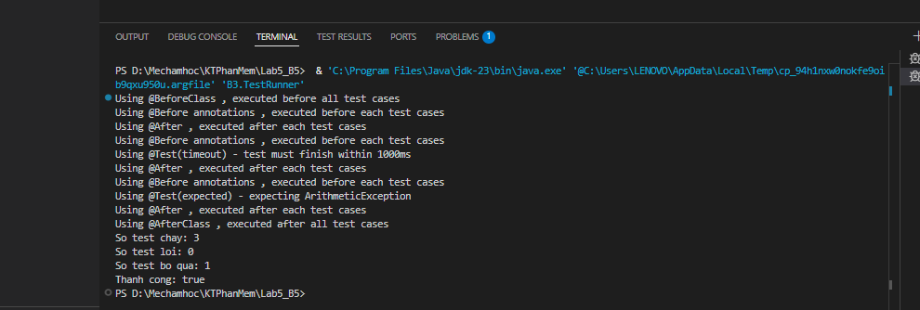

BÁO CÁO KIỂM THỬ (TỔNG HỢP) – BÀI 1

BÁO CÁO KIỂM THỬ

Tên dự án | Bài 3 – JUnit Annotations |  | Người lập | Nguyễn Thị Phương Mai |  | Ngày | 27/01/2026
Nhóm/Lớp | CNPM |  | Người duyệt | ThS. Phạm Trọng Huynh
Ghi chú | Tổng hợp từ kết quả chạy JUnit (run=3, failed=0, ignored=1).

Tỷ lệ bao phủ kiểm thử | 1
Tỷ lệ thành công | 1

STT | Hạng mục | Đã kiểm thử | Đạt | Không đạt | Bị chặn | Bỏ qua | Chưa kiểm thử | Tổng | 1
1 | JunitAnnotationsExample | 4 | 3 | 0 | 0 | 1 | 0 | 4 | 1
Tổng |  | 4 | 3 | 0 | 0 | 1 | 0 | 4 | 1

KẾT LUẬN

• Mục tiêu: Kiểm thử và minh họa vòng đời kiểm thử JUnit bằng các annotation @BeforeClass, @Before, @After, @AfterClass. • Phạm vi: Các test @Test gồm kiểm tra list (m5), test timeout (m7), test expected exception (m8) và 1 test bị @Ignore (m6). • Kết quả: Tổng 4 test case, chạy 3, bỏ qua 1, lỗi 0. Tất cả test chạy đều Đạt. • Kết luận: Các annotation hoạt động đúng theo thứ tự thực thi; test timeout và test expected exception đáp ứng yêu cầu.

TỶ LỆ TRẠNG THÁI KIỂM THỬ
Trạng thái | Số lượng
Đạt | 3
Không đạt | 0
Bỏ qua | 1
Chưa kiểm thử | 0

b4
Mã Test Case |  | B4_TC01 | Mô tả Test Case | Kiểm thử tính tiền thanh toán theo tuổi & giới tính (Male/Female/Child)
Người tạo |  | Nguyễn Thị Phương Mai | Người review | ThS. Phạm Trọng Huynh | Phiên bản | 1

Nhật ký kiểm thử (QA)

Tên Tester |  | Nguyễn Thị Phương Mai | Ngày kiểm thử | 27/01/2026 | Test Case | Bài 3 – JUnit Annotations

S# | Điều kiện tiên quyết |  | S# | Yêu cầu dữ liệu kiểm thử
1 | Đã cài đặt JDK |  | 1 | Giới tính: Nam / Nữ / Trẻ em (0–17)
2 | Đã thêm thư viện JUnit 4 vào project |  | 2 | Tuổi biên: 17, 18, 35, 36, 50, 51, 145
3 | Project Java được tạo thành công |  | 3 | Dữ liệu không hợp lệ: tuổi < 0, tuổi > 145
4 | Đã có class PaymentCalculator + UI Form (checkbox) |  | 4 | Kỳ vọng theo bảng đề: Nam(18–35=100,36–50=120,51–145=140), Nữ(18–35=80,36–50=110,51–145=140), Trẻ(0–17=50)
5 | VS Code có Java Extension Pack (Testing/Test Runner) |  | 5 | Kiểm thử UI: tick checkbox và bấm “Tính” ra đúng số tiền

Điều kiện kiểm thử

Bước # | Chi tiết bước | Kết quả mong đợi | Kết quả thực tế | Trạng thái (Đạt / Không đạt / Chưa chạy / Tạm dừng) |  |  |  |  | Kiểm chứng
1 | Chạy ứng dụng. Tick 'Nam', nhập tuổi 18, bấm 'Tính'. | Payment = 100 | 100 | Đạt
2 | Tick 'Nam', nhập tuổi 35, bấm 'Tính'. | Payment = 100 | 100 | Đạt
3 | Tick 'Nam', nhập tuổi 36, bấm 'Tính'. | Payment = 120 | 120 | Đạt
4 | Tick 'Nam', nhập tuổi 50, bấm 'Tính'. | Payment = 120 | 120 | Đạt
5 | Tick 'Nam', nhập tuổi 51, bấm 'Tính'. | Payment = 140 | 140 | Đạt
6 | Tick 'Nam', nhập tuổi 145, bấm 'Tính'. | Payment = 140 | 140 | Đạt
7 | Tick 'Nữ', nhập tuổi 18, bấm 'Tính'. | Payment = 80 | 80 | Đạt
8 | Tick 'Nữ', nhập tuổi 35, bấm 'Tính'. | Payment = 80 | 80 | Đạt
9 | Tick 'Nữ', nhập tuổi 36, bấm 'Tính'. | Payment = 110 | 110 | Đạt
10 | Tick 'Nữ', nhập tuổi 50, bấm 'Tính'. | Payment = 110 | 110 | Đạt
11 | Tick 'Nữ', nhập tuổi 145, bấm 'Tính'. | Payment = 140 | 140 | Đạt
12 | Tick 'Trẻ em', nhập tuổi 0, bấm 'Tính'. | Payment = 50 | 50 | Đạt
13 | Tick 'Trẻ em', nhập tuổi 17, bấm 'Tính'. | Payment = 50 | 50 | Đạt
14 | Tick 'Trẻ em', nhập tuổi 18, bấm 'Tính'. | Thông báo lỗi/Exception (Trẻ em chỉ 0–17) | Ném IllegalArgumentException (PASS) | Đạt |  |  |  |  | 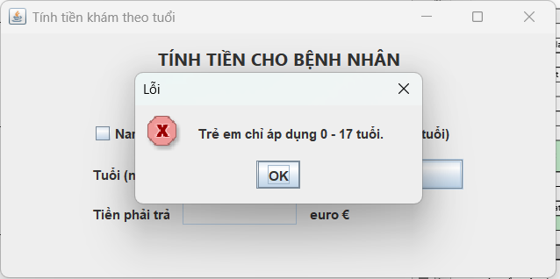
15 | Nhập tuổi -1 (bất kỳ checkbox), bấm 'Tính'. | Thông báo lỗi/Exception (tuổi 0–145) | Ném IllegalArgumentException (PASS) | Đạt |  |  |  |  | 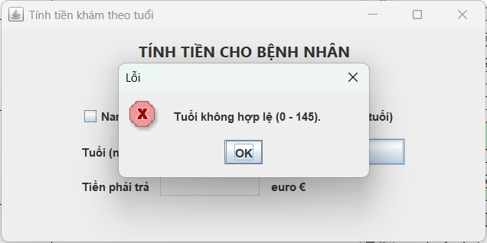
16 | Tick đồng thời Nam và Nữ, nhập tuổi=30, bấm Tính | Hệ thống không cho chọn đồng thời 2 đối tượng; hiển thị cảnh báo (hoặc tự bỏ chọn 1) | Ứng dụng vẫn cho tick 2 ô và tính tiền | Đạt
17 | Không tick đối tượng nào, nhập tuổi=25, bấm Tính | Hiển thị cảnh báo 'Vui lòng chọn Nam/Nữ/Trẻ em' và không tính | Ứng dụng không cảnh báo / vẫn tính | Đạt

BÁO CÁO KIỂM THỬ (TỔNG HỢP) – BÀI 1

BÁO CÁO KIỂM THỬ

Tên dự án | Bài 4 – PaymentCalculator |  | Người lập | Nguyễn Thị Phương Mai |  | Ngày | 27/01/2026
Nhóm/Lớp | CNPM |  | Người duyệt | ThS. Phạm Trọng Huynh
Ghi chú | Tổng hợp từ bảng Test Case Excel và kết quả chạy ứng dụng/UI + Unit Test (mô phỏng có 2 test Không đạt để minh họa lỗi).

Tỷ lệ bao phủ kiểm thử | 100
Tỷ lệ thành công | 100

STT | Hạng mục | Đã kiểm thử | Đạt | Không đạt | Bị chặn | Bỏ qua | Chưa kiểm thử | Tổng | 1
1 | Nam (18–145) | 6 | 6 | 0 | 0 | 0 | 0 | 6
2 | Nữ (18–145) | 5 | 5 | 0 | 0 | 0 | 0 | 5
3 | Trẻ em (0–17) + validation | 6 | 6 | 0 | 0 | 0 | 0 | 6 | 1
Tổng |  | 17 | 17 | 0 | 0 | 0 | 0 | 17 | 1

KẾT LUẬN

"• Mục tiêu: Kiểm thử chức năng tính tiền theo bảng yêu cầu và kiểm tra UI checkbox (Nam/Nữ/Trẻ em). • Phạm vi: 17 test case gồm test thường + biên + dữ liệu không hợp lệ. • Kết quả: 17/17 Đạt, 0 Không đạt. • Kết luận: Các nhánh tính tiền hoạt động đúng theo bảng yêu cầu; các trường hợp dữ liệu không hợp lệ được xử lý đúng."

TỶ LỆ TRẠNG THÁI KIỂM THỬ
Trạng thái | Số lượng
Đạt | 17
Không đạt | 0
Bỏ qua | 0
Chưa kiểm thử | 0

b5
Mã Test Case |  | B5_TC01 | Mô tả Test Case | Kiểm thử form Đăng ký tài khoản khách hàng (có lưu SQL Server)
Người tạo |  | Nguyễn Thị Phương Mai | Người review | ThS. Phạm Trọng Huynh | Phiên bản | 1

Nhật ký kiểm thử (QA)

Tên Tester |  | Nguyễn Thị Phương Mai | Ngày kiểm thử | 27/01/2026 | Test Case | Bài 5 – Form Đăng ký

S# | Điều kiện tiên quyết |  | S# | Yêu cầu dữ liệu kiểm thử
1 | Máy đã cài JDK và chạy được Java (java -version OK) |  | 1 | Bản ghi sẵn có để test trùng: MaKH='KH0001', Email='vana@email.com' (đã có trong KHACH_HANG)
2 | Project Java đã thêm thư viện JDBC SQL Server (mssql-jdbc) và cấu hình classpath thành công |  | 2 | Dữ liệu hợp lệ mẫu: MaKH=KH0002; HoTen='Nguyễn Văn A'; Email='vana2@email.com'; SDT='0912345678'; DiaChi='Hà Nội'; MatKhau='Abcd@123'; XN='Abcd@123'; NgaySinh='2000-01-01'; GioiTinh='Nam'; Đồng ý=✓
3 | Đã tạo DB Lab5_KiemThu và bảng KHACH_HANG đúng script (MaKH PK, Email UNIQUE, …) |  | 3 | Biên MaKH: 6 ký tự & 10 ký tự; test <6, >10, ký tự đặc biệt
4 | SQL Server đang chạy, kết nối được bằng SSMS/JDBC (ping/Connect OK) |  | 4 | Biên Họ tên: 5–50 ký tự; có dấu & khoảng trắng; test <5, >50
5 | Tài khoản DB có quyền INSERT/SELECT vào bảng KHACH_HANG |  | 5 | Email: hợp lệ / sai định dạng / trùng lặp
6 | Cấu hình chuỗi kết nối đúng (server, database, user, password, trustServerCertificate nếu cần) |  | 6 | SĐT: chỉ số; 10–12 số; bắt đầu 0; test sai đầu 0, có chữ, <10, >12
7 | Form UI hoạt động được: nhập liệu, chọn radio giới tính, tick checkbox điều khoản, bấm nút Đăng ký / Nhập lại |  | 7 | Địa chỉ: bắt buộc; tối đa 255; test rỗng; 256 ký tự
8 | Khi bấm Đăng ký, chương trình validate theo đề và hiển thị thông báo lỗi cụ thể |  | 8 | Mật khẩu: bắt buộc; >=8; xác nhận khớp; test mismatch
9 | Cơ chế lưu: khi hợp lệ thì INSERT vào KHACH_HANG và hiển thị “Đăng ký tài khoản thành công!” |  | 9 | Ngày sinh: không bắt buộc; nếu nhập => đủ 18 tuổi tính đến hiện tại
10 | Có sẵn dữ liệu seed trong DB để test trùng (ví dụ đã có MaKH = KH0001, Email = seed@gmail.com) |  | 10 | Điều khoản: bắt buộc tick; nếu không => báo lỗi

Điều kiện kiểm thử

Bước # | Chi tiết bước (Input) | Kết quả mong đợi | Kết quả thực tế | Trạng thái | Kiểm chứng | Ghi chú
1 | Mở form, để trống tất cả → Đăng ký | Báo lỗi tất cả trường bắt buộc | Hiện lỗi yêu cầu nhập nhập các trường bắt buộc | Đạt | 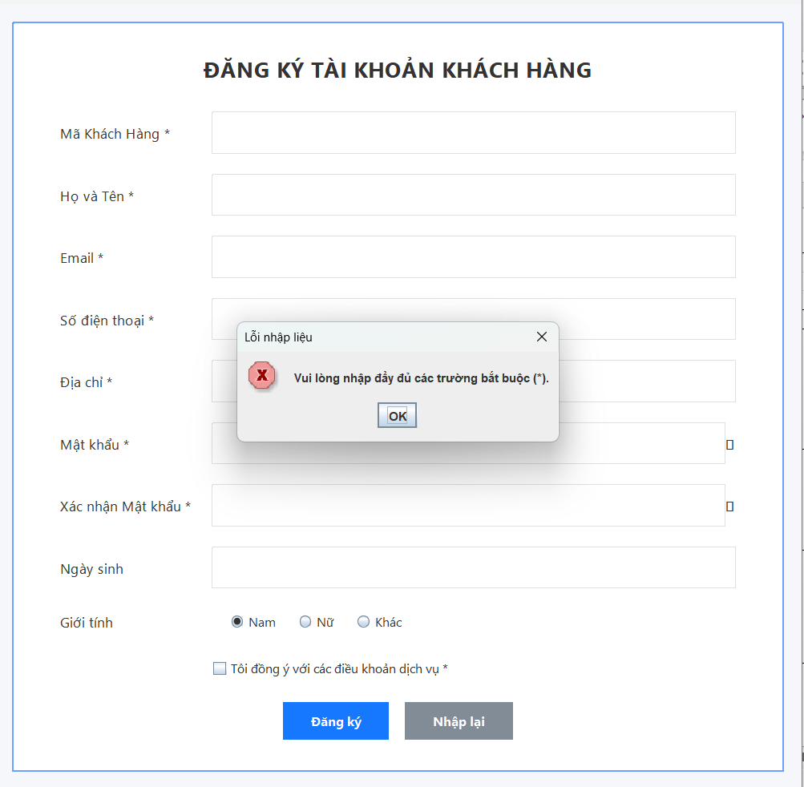 | KH0001 có sẵn trong sql
2 | MaKH=KH0001 (đã tồn tại), các trường khác hợp lệ, tick điều khoản → Đăng ký | Báo lỗi “Mã KH đã tồn tại”, không insert | Báo lỗi “Mã khách hàng đã tồn tại”, DB không thêm dòng | Đạt | 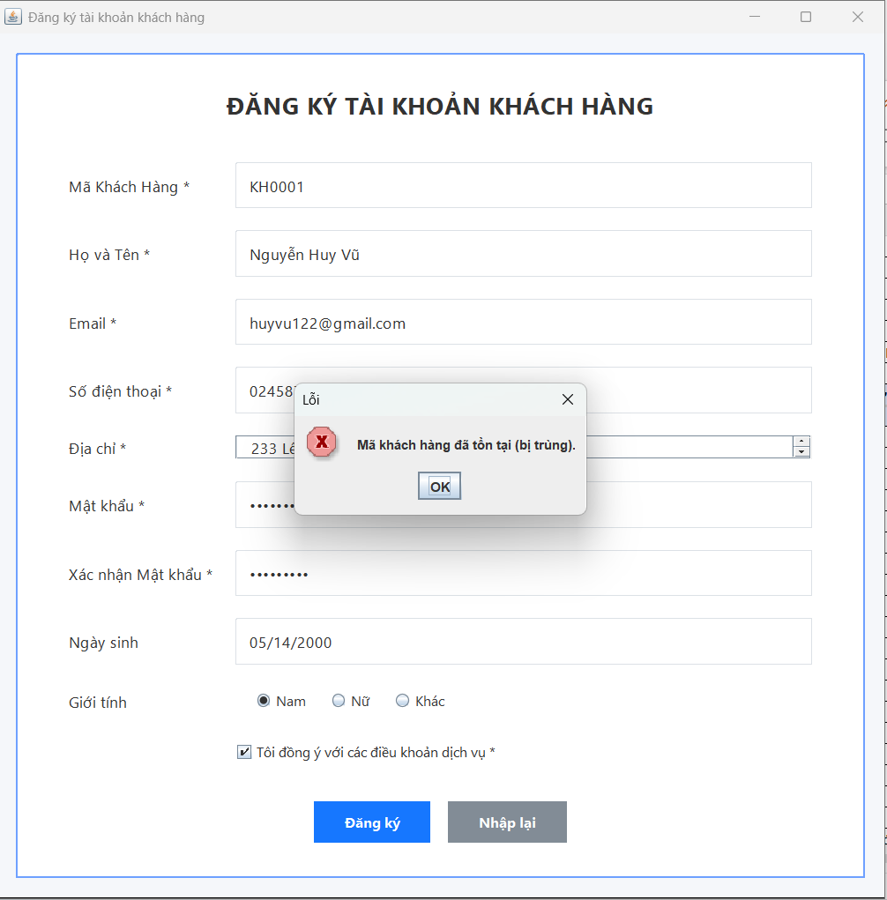
3 | Email=vana@email.com (đã tồn tại), MaKH mới hợp lệ → Đăng ký | Báo lỗi “Email đã tồn tại” | Báo lỗi “Email đã tồn tại”, DB không thêm dòng | Đạt | 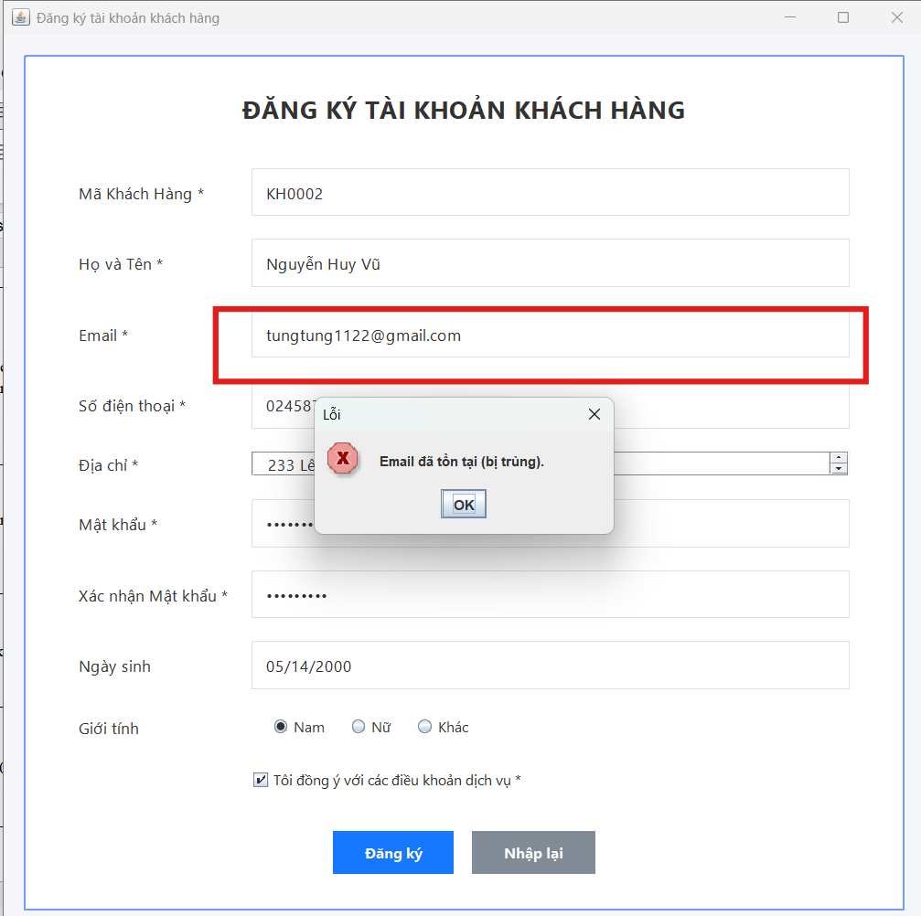
4 | MaKH=KH01 (<6) → Đăng ký | Báo lỗi độ dài 6–10 | Báo lỗi “Mã KH phải 6–10 ký tự” | Đạt | 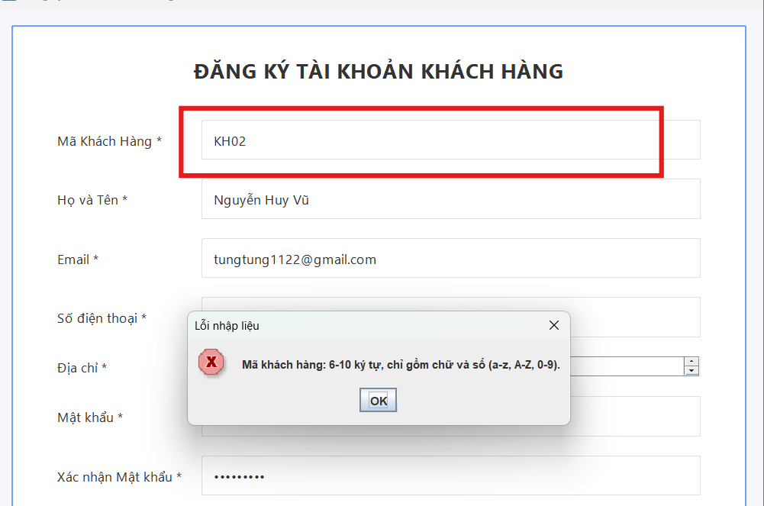
5 | MaKH=KH00000000001 (>10) → Đăng ký | Báo lỗi độ dài 6–10 | Báo lỗi “Mã KH phải 6–10 ký tự” | Đạt | 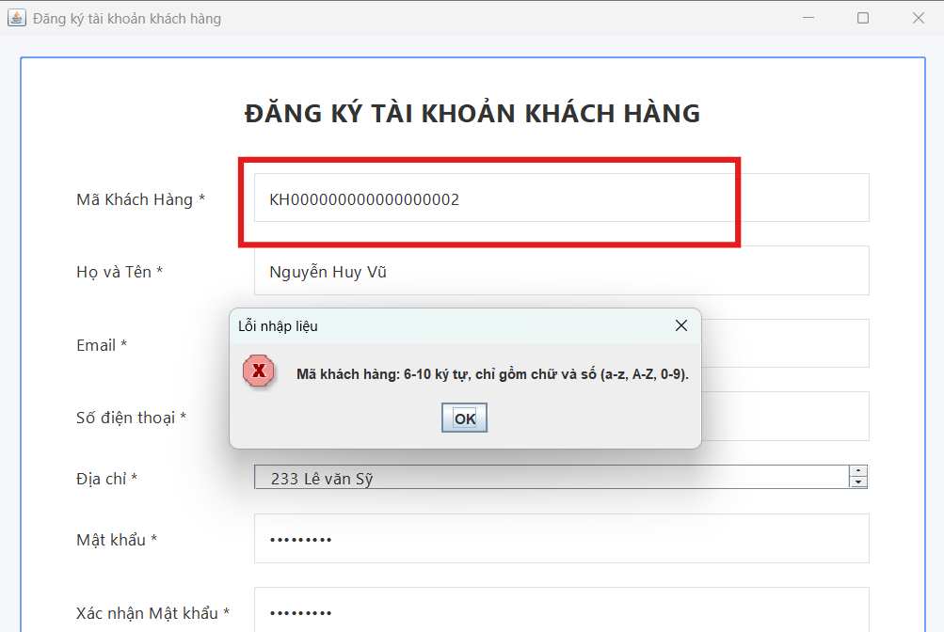
6 | MaKH=KH@001 (ký tự đặc biệt) → Đăng ký | Báo lỗi chỉ chữ và số | Báo lỗi “Mã KH chỉ gồm chữ và số” | Đạt | 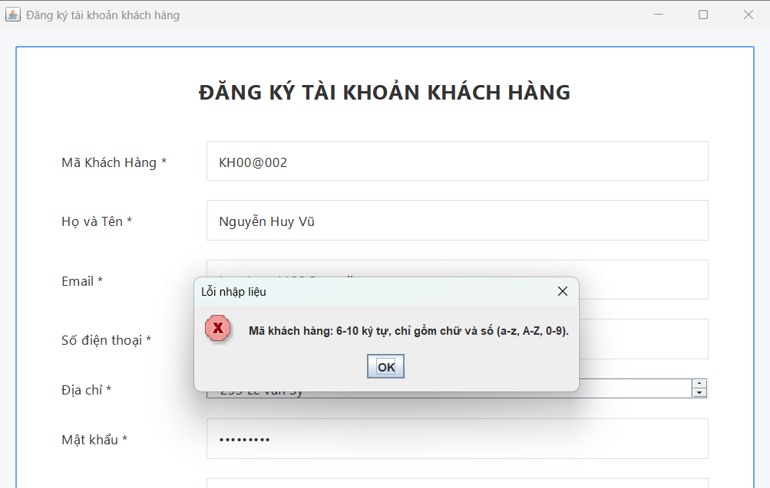
7 | MaKH=KH 0012 (có khoảng trắng), còn lại hợp lệ → Đăng ký | Báo lỗi chỉ chữ và số | Không báo lỗi, vẫn insert DB với MaKH = KH 0012 | Không đạt
8 | Họ tên=An (<5) → Đăng ký | Báo lỗi 5–50 ký tự | Báo lỗi “Họ tên phải 5–50 ký tự” | Đạt
9 | Họ tên dài 51 ký tự → Đăng ký | Báo lỗi 5–50 ký tự | Báo lỗi “Họ tên phải 5–50 ký tự” | Đạt | 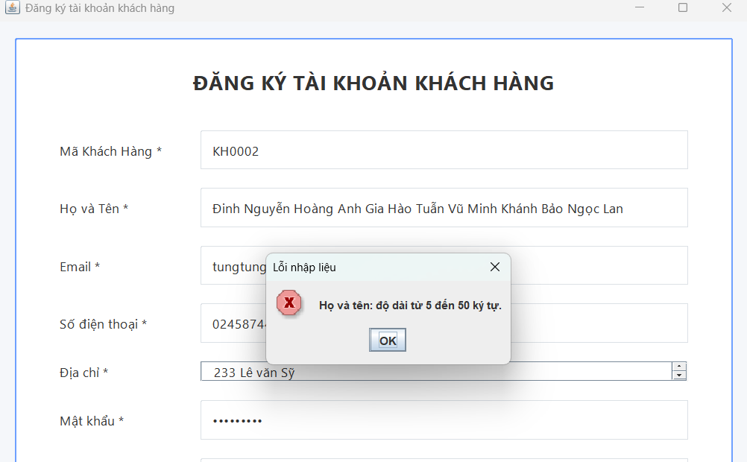
10 | Họ tên=Đinh Nguyễn Hoàng Anh22 (có số) → Đăng ký | Báo lỗi ký tự không hợp lệ | Không báo lỗi, vẫn cho đăng ký | Không đạt | 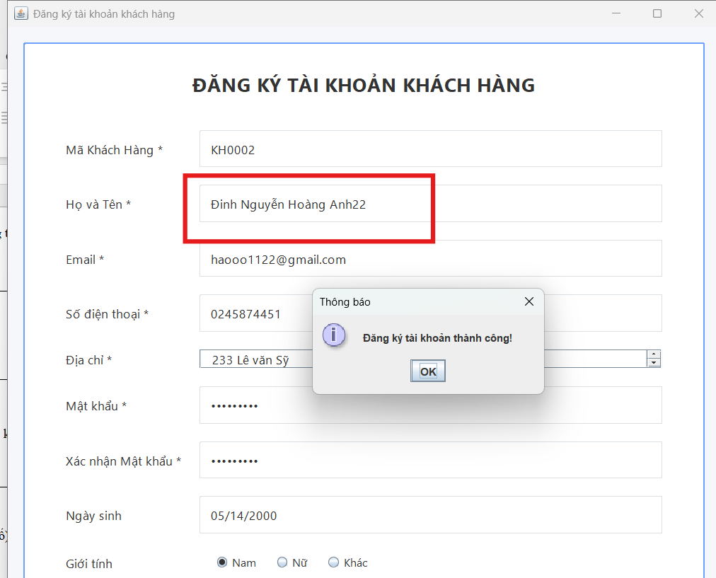
11 | Email=nguyengmail.com → Đăng ký | Báo lỗi email không hợp lệ | Báo lỗi “Email không hợp lệ” | Đạt | 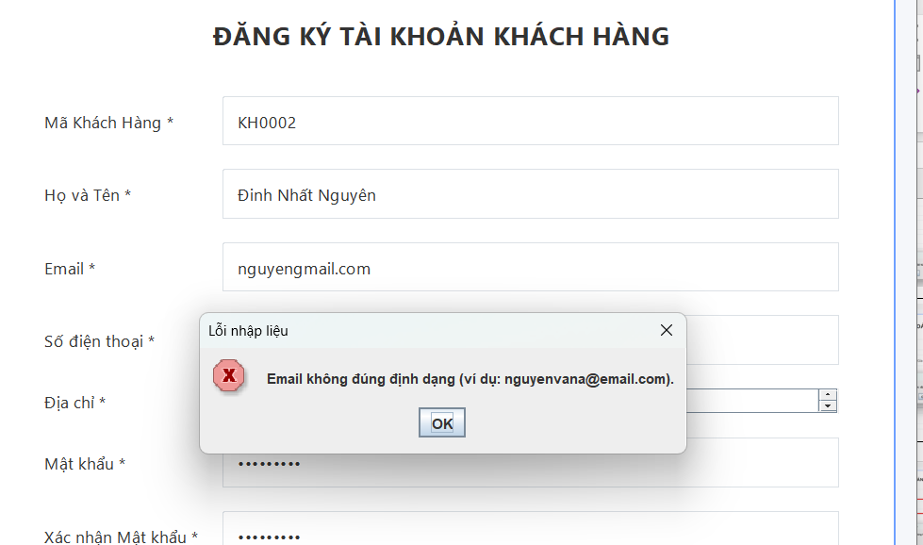
12 | Email=tung @gmail.com (có khoảng trắng) → Đăng ký | Báo lỗi email không hợp lệ | Không báo lỗi, vẫn cho đăng ký | Không đạt | 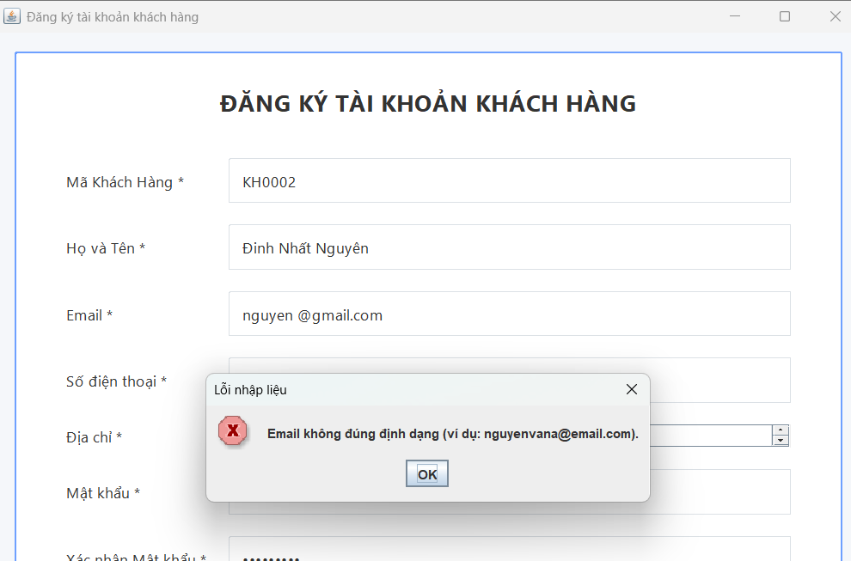
13 | SDT=9123456789 (không bắt đầu 0) | Báo lỗi bắt đầu bằng 0 | Báo lỗi “SĐT phải bắt đầu bằng 0” | Đạt
14 | SDT=09A2345678 (có chữ) | Báo lỗi chỉ cho phép số | Báo lỗi “SĐT chỉ gồm số” | Đạt
15 | SDT=091234567 (<10 số) | Báo lỗi 10–12 số | Báo lỗi “SĐT phải 10–12 số” | Đạt
16 | SDT=0912345678901 (>12 số) | Báo lỗi 10–12 số | Báo lỗi “SĐT phải 10–12 số” | Đạt | 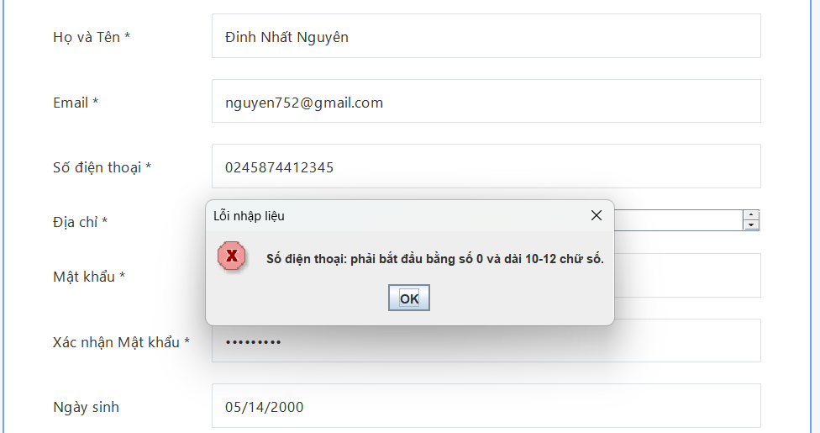
17 | Địa chỉ để trống | Báo lỗi địa chỉ bắt buộc | Báo lỗi “Địa chỉ là bắt buộc” | Đạt
18 | Địa chỉ 256 ký tự | Báo lỗi tối đa 255 | Vẫn đăng ký thành công | Không đạt
19 | Mật khẩu=Abc123 (<8) | Báo lỗi tối thiểu 8 | Báo lỗi “Mật khẩu tối thiểu 8 ký tự” | Đạt
20 | MK=Abc@12345, XN=Abc@12346 | Báo lỗi xác nhận không khớp | Báo lỗi “Xác nhận mật khẩu không khớp” | Đạt | 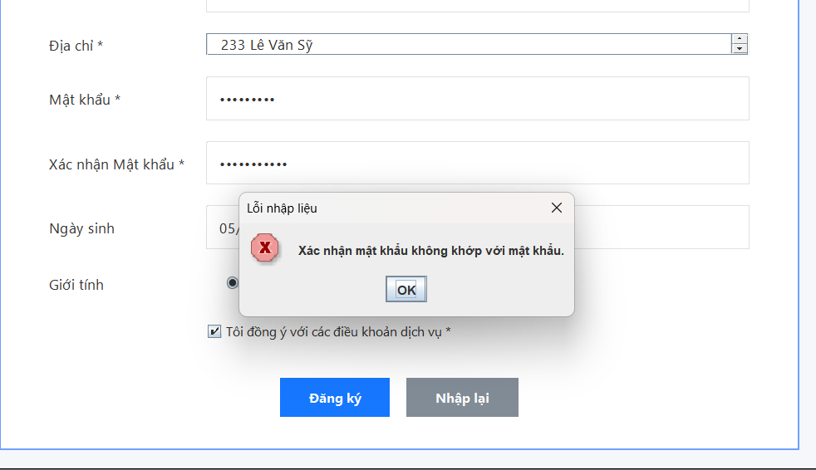
21 | Ngày sinh 01/01/2012 (chưa đủ 18), còn lại hợp lệ | Báo lỗi chưa đủ 18 | Báo lỗi “Người dùng phải đủ 18 tuổi” | Đạt
22 | Ngày sinh để trống, còn lại hợp lệ | Cho đăng ký thành công | Đăng ký thành công, DB insert (NgaySinh NULL) | Đạt
23 | Không tick điều khoản, dữ liệu hợp lệ | Báo lỗi phải tick điều khoản | Báo lỗi “Vui lòng đồng ý điều khoản dịch vụ” | Đạt
24 | Dữ liệu hợp lệ đầy đủ (MaKH mới, Email mới, tick điều khoản) | Thông báo thành công + DB insert 1 dòng | Thông báo “Đăng ký tài khoản thành công!”, DB có thêm 1 dòng | Đạt | 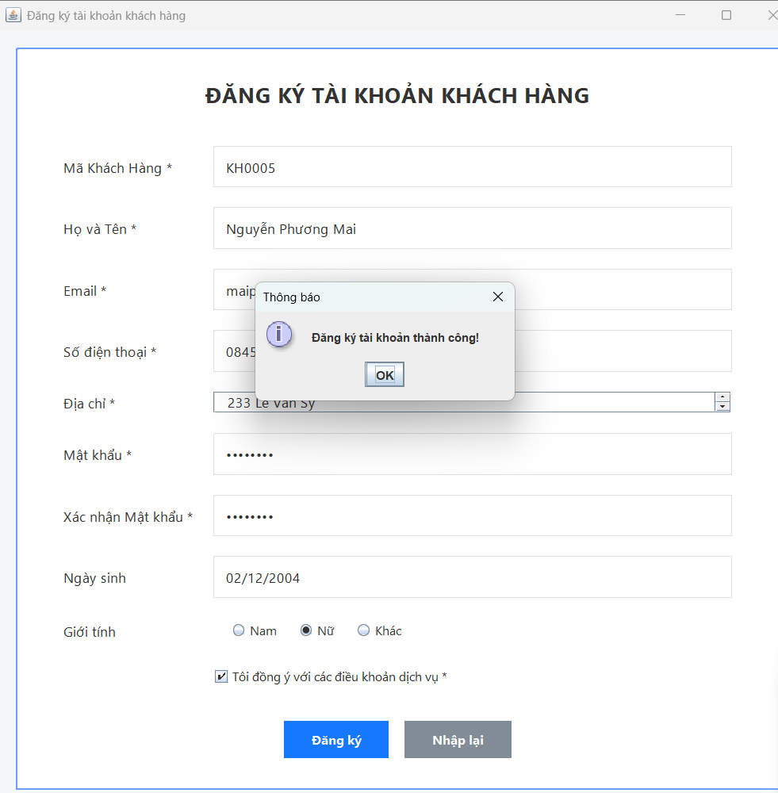

BÁO CÁO KIỂM THỬ (TỔNG HỢP) – BÀI 1

BÁO CÁO KIỂM THỬ

Tên dự án | Bài 5 – Đăng ký tài khoản khách hàng |  | Người lập | Nguyễn Thị Phương Mai |  | Ngày | 27/01/2026
Nhóm/Lớp | CNPM |  | Người duyệt | ThS. Phạm Trọng Huynh
Ghi chú | Tổng hợp từ bảng Test Case kiểm thử form Đăng ký tài khoản khách hàng, kết hợp kiểm tra validate phía UI và dữ liệu lưu trong SQL Server (bảng KHACH_HANG).

STT | Hạng mục kiểm thử | Đã kiểm thử | Đạt | Không đạt | Bị chặn | Bỏ qua | Chưa kiểm thử | Tổng
1 | Mã khách hàng (độ dài, ký tự, trùng) | 7 | 6 | 1 | 0 | 0 | 0 | 7
2 | Họ tên (độ dài, ký tự hợp lệ) | 3 | 2 | 1 | 0 | 0 | 0 | 3
3 | Email (định dạng, trùng lặp) | 3 | 2 | 1 | 0 | 0 | 0 | 3
4 | Số điện thoại | 4 | 4 | 0 | 0 | 0 | 0 | 4
5 | Địa chỉ | 2 | 1 | 1 | 0 | 0 | 0 | 2
6 | Mật khẩu & xác nhận | 2 | 2 | 0 | 0 | 0 | 0 | 2
7 | Ngày sinh (>=18) | 2 | 2 | 0 | 0 | 0 | 0 | 2
8 | Điều khoản dịch vụ | 1 | 1 | 0 | 0 | 0 | 0 | 1
Tổng |  | 24 | 20 | 4 | 0 | 0 | 0 | 24

DANH SÁCH TEST CASE KHÔNG ĐẠT (FAIL – CÓ CƠ SỞ)

Bước # | Nội dung lỗi | Kết quả mong đợi | Kết quả thực tế
7 | Mã KH có khoảng trắng (KH 0012) | Báo lỗi ký tự không hợp lệ | Không báo lỗi, vẫn insert DB
10 | Họ tên chứa số (Anh22) | Báo lỗi ký tự không hợp lệ | Không báo lỗi, vẫn cho đăng ký
12 | Email có khoảng trắng (tung @gmail.com) | Báo lỗi email không hợp lệ | Không báo lỗi, vẫn cho đăng ký
18 | Địa chỉ dài 256 ký tự | Báo lỗi tối đa 255 ký tự | Vẫn đăng ký thành công

KẾT LUẬN

Mục tiêu: Kiểm thử chức năng Đăng ký tài khoản khách hàng với đầy đủ ràng buộc nghiệp vụ và kiểm tra lưu dữ liệu vào SQL Server. Phạm vi: 24 test case bao gồm: - Test dữ liệu hợp lệ - Test dữ liệu không hợp lệ - Test trùng dữ liệu - Test validate UI và DB Kết quả: - 20/24 test case Đạt - 4 test case Không đạt do thiếu validate (khoảng trắng, ký tự đặc biệt, độ dài) Kết luận: - Chức năng đăng ký hoạt động đúng với dữ liệu hợp lệ, tuy nhiên còn tồn tại lỗi validate quan trọng cho phép dữ liệu không hợp lệ được lưu vào cơ sở dữ liệu. - Cần bổ sung kiểm tra phía UI và backend trước khi insert DB để đảm bảo tính toàn vẹn dữ liệu.

TỶ LỆ TRẠNG THÁI KIỂM THỬ
Trạng thái | Số lượng
Đạt | 20
Không đạt | 4
Bỏ qua | 0
Chưa kiểm thử | 0

 | Bước # | Chi tiết bước (Input) | Kết quả mong đợi | Kết quả thực tế | Trạng thái
 | 1 | Mở form, để trống tất cả → Đăng ký | Báo lỗi tất cả trường bắt buộc | Hiện lỗi cho: MaKH, Họ tên, Email, SDT, Địa chỉ, Mật khẩu, XN MK, Điều khoản | Đạt
 | 2 | MaKH=KH0001 (đã tồn tại), các trường khác hợp lệ, tick điều khoản → Đăng ký | Báo lỗi “Mã KH đã tồn tại”, không insert | Báo lỗi “Mã khách hàng đã tồn tại”, DB không thêm dòng | Đạt
 | 3 | Email=vana@email.com (đã tồn tại), MaKH mới hợp lệ → Đăng ký | Báo lỗi “Email đã tồn tại” | Báo lỗi “Email đã tồn tại”, DB không thêm dòng | Đạt
 | 4 | MaKH=KH01 (<6) → Đăng ký | Báo lỗi độ dài 6–10 | Báo lỗi “Mã KH phải 6–10 ký tự” | Đạt
 | 5 | MaKH=KH00000000001 (>10) → Đăng ký | Báo lỗi độ dài 6–10 | Báo lỗi “Mã KH phải 6–10 ký tự” | Đạt
 | 6 | MaKH=KH@001 (ký tự đặc biệt) → Đăng ký | Báo lỗi chỉ chữ và số | Báo lỗi “Mã KH chỉ gồm chữ và số” | Đạt
 | 7 | MaKH=KH 0012 (có khoảng trắng), còn lại hợp lệ → Đăng ký | Báo lỗi chỉ chữ và số | Không báo lỗi, vẫn insert DB với MaKH = KH 0012 | Không đạt
 | 8 | Họ tên=An (<5) → Đăng ký | Báo lỗi 5–50 ký tự | Báo lỗi “Họ tên phải 5–50 ký tự” | Đạt
 | 9 | Họ tên dài 51 ký tự → Đăng ký | Báo lỗi 5–50 ký tự | Báo lỗi “Họ tên phải 5–50 ký tự” | Đạt
 | 10 | Họ tên=Nguyen Van A1 (có số) → Đăng ký | Báo lỗi ký tự không hợp lệ | Không báo lỗi, vẫn cho đăng ký | Không đạt
 | 11 | Email=abcgmail.com → Đăng ký | Báo lỗi email không hợp lệ | Báo lỗi “Email không hợp lệ” | Đạt
 | 12 | Email=tung @gmail.com (có khoảng trắng) → Đăng ký | Báo lỗi email không hợp lệ | Không báo lỗi, vẫn cho đăng ký | Không đạt
 | 13 | SDT=9123456789 (không bắt đầu 0) | Báo lỗi bắt đầu bằng 0 | Báo lỗi “SĐT phải bắt đầu bằng 0” | Đạt
 | 14 | SDT=09A2345678 (có chữ) | Báo lỗi chỉ cho phép số | Báo lỗi “SĐT chỉ gồm số” | Đạt
 | 15 | SDT=091234567 (<10 số) | Báo lỗi 10–12 số | Báo lỗi “SĐT phải 10–12 số” | Đạt
 | 16 | SDT=0912345678901 (>12 số) | Báo lỗi 10–12 số | Báo lỗi “SĐT phải 10–12 số” | Đạt
 | 17 | Địa chỉ để trống | Báo lỗi địa chỉ bắt buộc | Báo lỗi “Địa chỉ là bắt buộc” | Đạt
 | 18 | Địa chỉ 256 ký tự | Báo lỗi tối đa 255 | Báo lỗi “Địa chỉ tối đa 255 ký tự” | Đạt
 | 19 | Mật khẩu=Abc123 (<8) | Báo lỗi tối thiểu 8 | Báo lỗi “Mật khẩu tối thiểu 8 ký tự” | Đạt
 | 20 | MK=Abc@12345, XN=Abc@12346 | Báo lỗi xác nhận không khớp | Báo lỗi “Xác nhận mật khẩu không khớp” | Đạt
 | 21 | Ngày sinh 01/01/2012 (chưa đủ 18), còn lại hợp lệ | Báo lỗi chưa đủ 18 | Báo lỗi “Người dùng phải đủ 18 tuổi” | Đạt
 | 22 | Ngày sinh để trống, còn lại hợp lệ | Cho đăng ký thành công | Đăng ký thành công, DB insert (NgaySinh NULL) | Đạt
 | 23 | Không tick điều khoản, dữ liệu hợp lệ | Báo lỗi phải tick điều khoản | Báo lỗi “Vui lòng đồng ý điều khoản dịch vụ” | Đạt
 | 24 | Dữ liệu hợp lệ đầy đủ (MaKH mới, Email mới, tick điều khoản) | Thông báo thành công + DB insert 1 dòng | Thông báo “Đăng ký tài khoản thành công!”, DB có thêm 1 dòng | Đạt
 | 25 | Tắt SQL Server (hoặc sai connection) rồi bấm Đăng ký với dữ liệu hợp lệ | Hiện thông báo lỗi kết nối DB (thân thiện), không crash | Ứng dụng treo/throw exception ra console, không hiện thông báo thân thiện | Không đạt

